广告组合
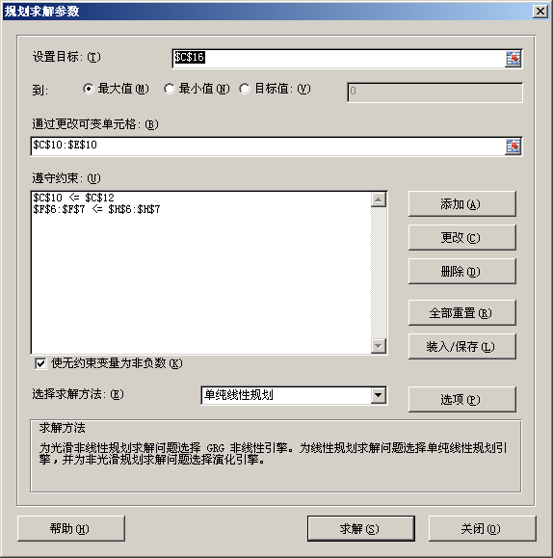
Super Grain Corp. Advertising-Mix Problem
 |  | 电视 | 杂志 | 增刊
 | 每次广告受众(千人) | 1,300 | 600 | 500
 |  |  |  |  | 约束条件
 | 每次成本（千元/次） |  |  |  | 计划使用预算=∑(次数*成本) |  | 最高可用预算
 | 广告费用 | 300 | 150 | 100 | 4,000 | <= | 4,000
 | 制作费用 | 90 | 30 | 40 | 1,000 | <= | 1,000

 |  | 电视 | 杂志 | 增刊
决策变量 | 广告次数 | 0 | 20 | 10
 |  | <=
约束条件 | 电视最多次数 | 5

 |  | 受众（千人）
目标函数 | 最多 | =∑(次数*每次受众)
 |  | 17,000

修正模型
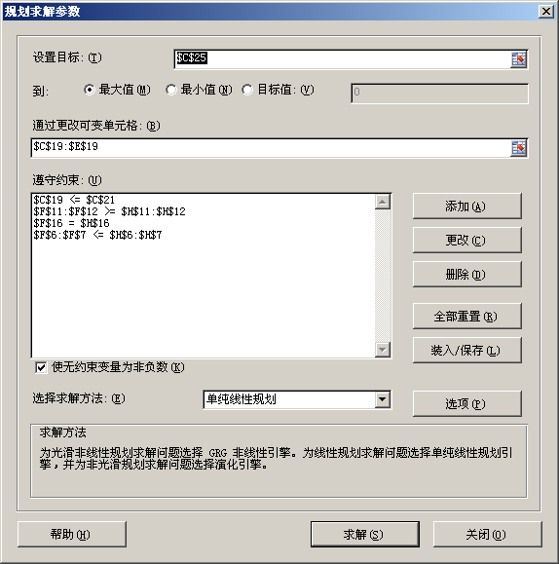
Super Grain Corp. Advertising-Mix Problem
 |  | 电视 | 杂志 | 增刊
 | 每次广告受众(千人) | 1,300 | 600 | 500
 |  |  |  |  | 约束条件
 | 每次成本（千元/次） |  |  |  | 计划使用预算=∑(次数*成本) |  | 最高可用预算
 | 广告费用 | 300 | 150 | 100 | 3,775 | <= | 4,000
 | 制作费用 | 90 | 30 | 40 | 1,000 | <= | 1,000

 |  |  |  |  | 约束条件
 | 每次广告受众 |  |  |  | 受众=∑(次数*每次广告受众) |  | 最低受众
 | 儿童（千人） | 1200 | 100 | 0 | 5,000 | >= | 5,000
 | 家长（千人） | 500 | 200 | 200 | 5,850 | >= | 5,000

 |  |  |  |  | 约束条件
 | 每次优惠券金额 |  |  |  | 使用优惠券=∑(次数*每次金额) |  | 需要优惠券
 | 优惠券（千元） | 0 | 40 | 120 | 1,490 | = | 1,490

 |  | 电视 | 杂志 | 增刊
决策变量 | 广告次数 | 3 | 14 | 7.75
 |  | <=
约束条件 | 电视最多次数 | 5

 |  | 受众（千人）
目标函数 | 最多 | =∑(次数*每次受众)
 |  | 16,175

